Tabelle1
Objektbesichtigung WE 3642

Liegenschaft: | Rotationsgebäude, WE3642
 | Begehung Zwischenausschreibung Unterhaltsreinigung
Besichtigungsort: | Derendorfer Allee 4, 40476 Düsseldorf
Terminvereinbarung nur per E-Mail | d.einkauf@blb.nrw.de
Dauer der Besichtigung | ca. 15 Min
Parkmöglichkeit | z.B. an der Ulmenstraße oder an der Derendorfer Allee
Treffpunkt | Haupteingang
Mitzubringen | Personalausweis

Zur Abgabe eines Angebotes für die ausgeschriebene Leistung wird eine Pflichtbesichtigung der Bieter vorgegeben. Vor Ort werden durch den Mieter des BLB NRW grundsätzlich keine Fragen beantwortet. Der Bieter bestätigt mit der Abgabe des Angebotes, dass er die Örtlichkeit zur Kenntnis genommen hat und die Umstände in der Kalkulation berücksichtigt. Offene Fragen sind über das Bieterportal an den BLB NRW zu richten.

Festgelegter Rundgang:
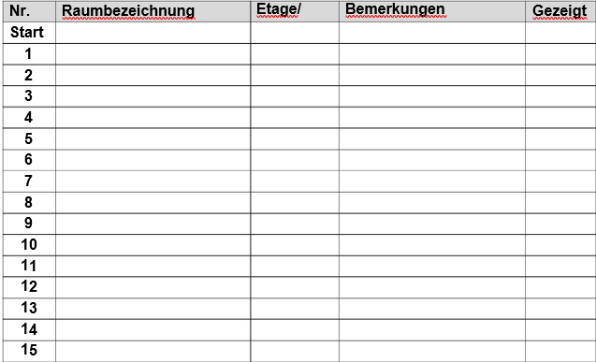

Ort, Datum |  | Ort, Datum

Unterschrift |  | Unterschrift

Name in Blockbuchstaben |  | Name in Blockbuchstaben

